Hoja1
github

Practica 1

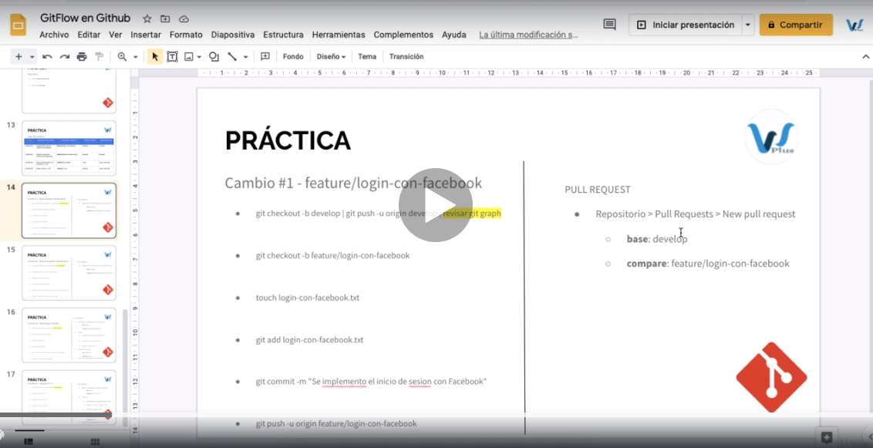

comando | caracteristica
git checkout -b develop | crea la rama develop local
git branch | visualizar ramas
git push -u origin develop | sube la rama al origin github
git checkout -b features/login-con-facebook | creo rama
touch login-con-facebook.txt | crea archivo txt nuevo
git add login-con-facebook.txt | agregar archivo al git antes de la subida
git commit -m "se agregl el archivo" | confirma los cambios
git push -u origin features/login-con-facebook | subo el archvio a la rama en github

git checkout -b | crea rama en una rama existente
gti branch | lista ramas
git pull origin "rama" | descarga los ultimos cambios de la rama

